Output
Calculo de N° de taladros by JOEL BARRANTES

✔ Area y perímetro de la sección
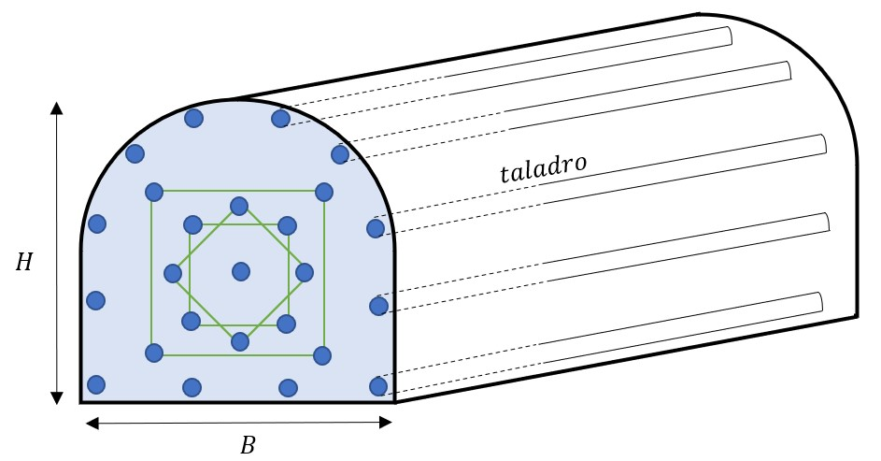

Datos de la sección | Datos y respuestas de perforación y voladura
Base (B) | Longitud de barrenos (pies)
Altura (H) | (=) N° de taladros de perforación
 |  | Redondeo
Area (S) y Perímetro (P) | (=) Taladros vacios
(=)S(m2) | Eficiencia de perforación (%)
(=)P(m) | Eficiencia de voladura (%)
 | (=) Longitud del taladro (pies)
 | (=)Longitud del taladro (metros)
 | (=) Longitud Total perforado (metros)
 | (=) Avance por disparo (m)
 | Disparo/ día (rendimiento)

